Laporan Data Siswa SDLB
 | 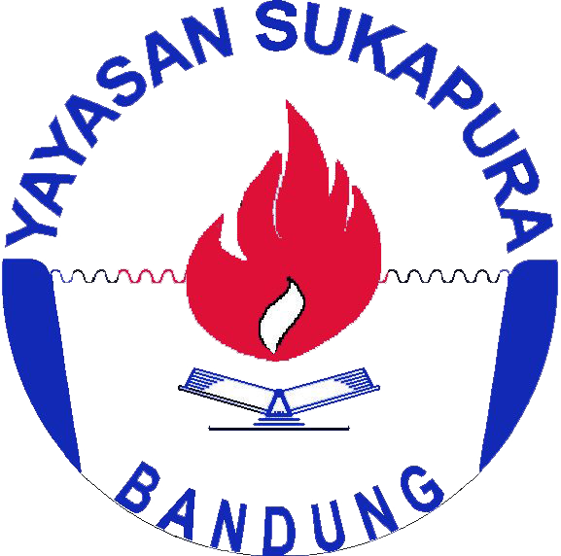 | IDENTITAS SEKOLAH
 |  | Nama Sekolah | SLB C Sukapura |  | Bandung, 22 November 2018
 |  | Status | Swasta |  | Kepala Sekolah
 |  | Alamat | Jl. PSM Perumahan Bumi Asri
 |  |  | Kiaracondong Bandung 40285
 |  | No. Telepon | 022-7336239
 |  | Email | slbcsukapura@gmail.com |  | Drs. Gunansyah Priyatna
 |  | NPSN | 20219811 |  | NIP.196207221992031003

DATA SISWA SDLB
NO | NIS | NAMA | WAKTU KABUR | WAKTU KETEMU | LOKASI KETEMU
1 | 112 | Asep | 2018-11-22 16:27:07 | 2018-11-22 17:57:39 | FALSE
2 | 112 | Asep | 2018-11-22 16:20:46 | 2018-11-22 17:59:21 | FALSE
3 | 112 | Asep | 2018-11-22 16:16:55 | 2018-11-22 17:59:13 | FALSE

